Ej 1
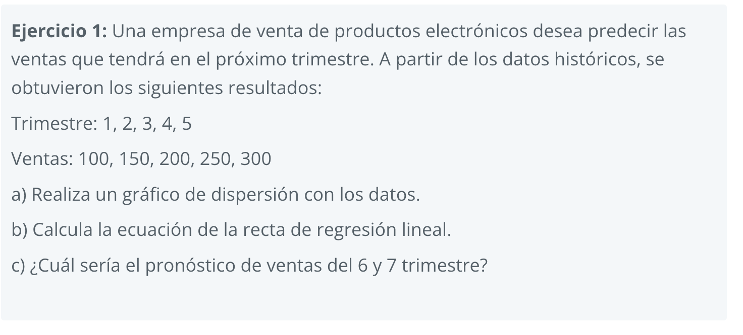

 |  |  |  | 50 | 50
a) | Trimestre | Ventas | c) | Trimestre | Ventas
 | 1 | 100 |  | 6 | 350
 | 2 | 150 |  | 7 | 400
 | 3 | 200 |  | 8 | 450
 | 4 | 250 |  | 9 | 500
 | 5 | 300 |  | 10 | 550

b) | ECUACION DE LA RECTA
 | Y = 50x + 50

Ej 2
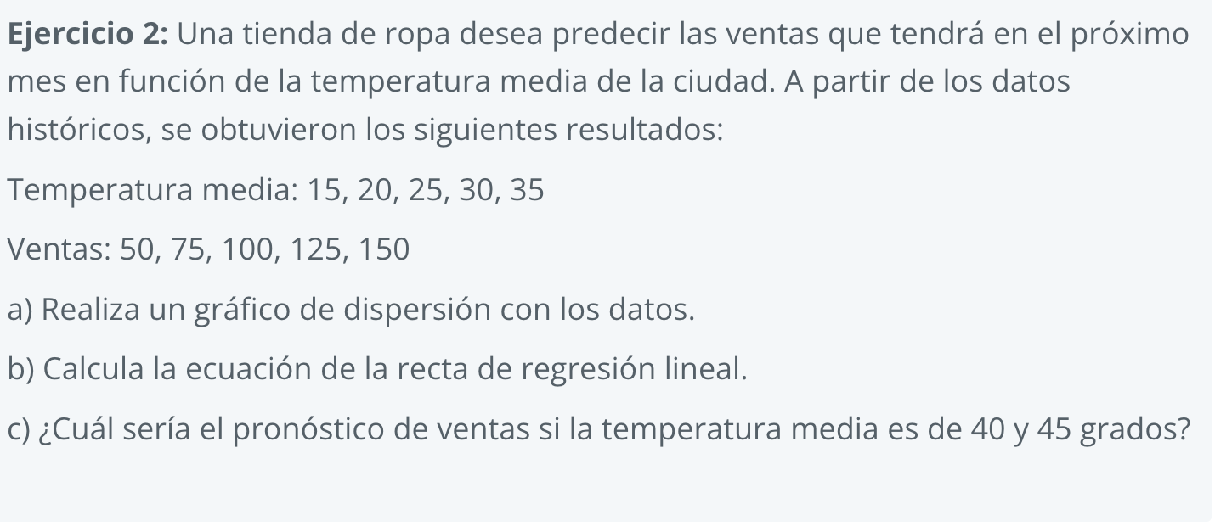

a) | Temp | Ventas
 | 15 | 50
 | 20 | 75
 | 25 | 100
 | 30 | 125
 | 35 | 150

b) | ECUACION DE LA RECTA
 | Y = 5x - 25

 | 5 | -25
c) | Trimestre | Ventas
 | 40 | 175
 | 45 | 200
 | 50 | 225
 | 55 | 250
 | 60 | 275

Ej 3
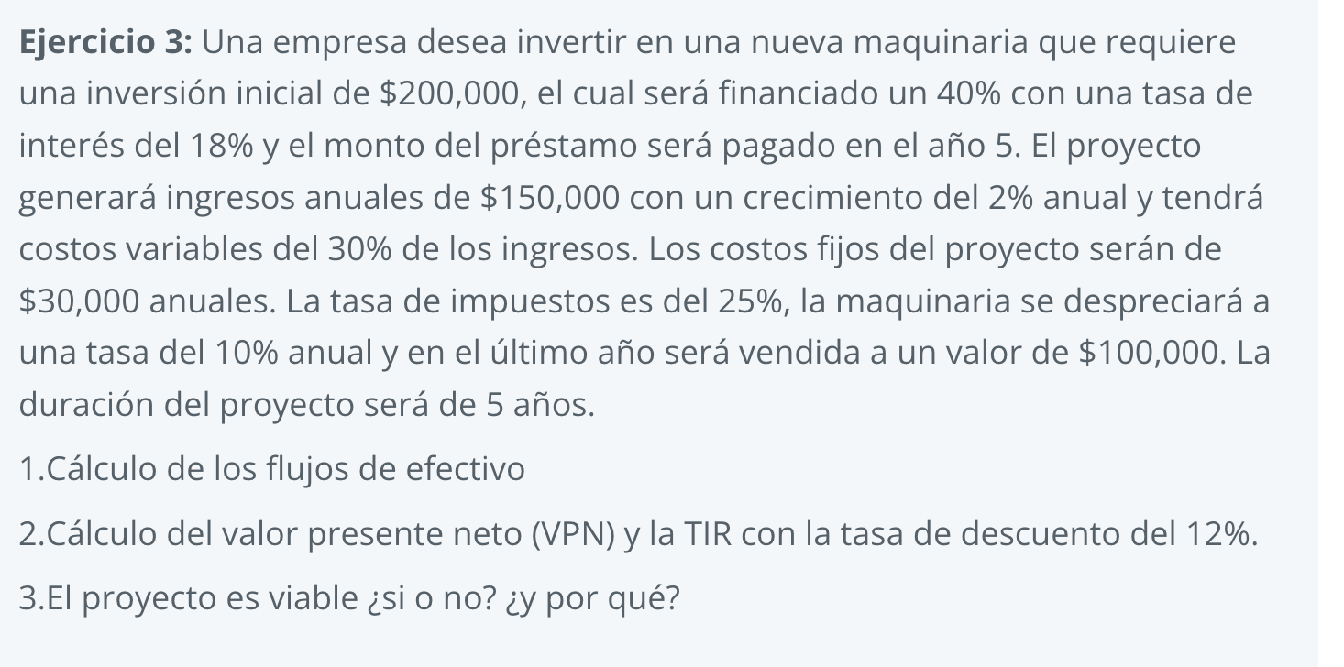
 |  |  |  |  | Inversion Inicial |  |  | Ingresos Anuales | Crecimiento Anual
 |  |  |  |  | Q200,000.00 |  |  | Q150,000.00 | 2%

 |  |  |  | 40% | Financiado | Capital Propio |  | % Costo Variable | Costo Fijo
 |  |  |  |  | Q80,000.00 | Q120,000.00 |  | 30% | Q30,000.00

 |  |  |  |  | Taza |  |  |  | % Impuestos
 |  |  |  |  | 18% |  |  |  | 25%

 |  |  |  |  | Total prestamo | Años | Cuota anual | TMAR | Valor de Rescate
 |  |  |  |  | Q94,400.00 | 5 | Q18,880.00 | 12% | Q100,000.00

Año | 0 | 1 | 2 | 3 | 4 | 5
Ingresos anuales |  | Q150,000.00 | Q153,000.00 | Q156,060.00 | Q159,181.20 | Q162,364.82
Costos variables |  | -Q45,000.00 | -Q45,900.00 | -Q46,818.00 | -Q47,754.36 | -Q48,709.45
Costos fijos |  | -Q30,000.00 | -Q30,000.00 | -Q30,000.00 | -Q30,000.00 | -Q30,000.00
Utilidad antes I.I |  | Q75,000.00 | Q77,100.00 | Q79,242.00 | Q81,426.84 | Q183,655.38
Pago del Prestamo |  | -Q14,400.00 | -Q14,400.00 | -Q14,400.00 | -Q14,400.00 | -Q14,400.00
Depreciación (-) |  | -Q20,000.00 | -Q20,000.00 | -Q20,000.00 | -Q20,000.00 | -Q20,000.00
Utilidad antes I. |  | Q40,600.00 | Q42,700.00 | Q44,842.00 | Q47,026.84 | Q149,255.38
Impuestos |  | -Q10,150.00 | -Q10,675.00 | -Q11,210.50 | -Q11,756.71 | -Q37,313.84
Utilidad Neta |  | Q30,450.00 | Q32,025.00 | Q33,631.50 | Q35,270.13 | Q111,941.53
Depreciación (+) |  | Q20,000.00 | Q20,000.00 | Q20,000.00 | Q20,000.00 | Q20,000.00
 |  |  |  |  |  | -Q80,000.00 | Pago Prestamo

Inversión | -Q200,000.00
Prestamo | Q80,000.00 | 1 | 2 | 3 | 4 | 5
Flujo de Efectivo | -Q120,000.00 | Q50,450.00 | Q52,025.00 | Q53,631.50 | Q55,270.13 | Q51,941.53

VPN | Q61,866.68
TIR | 33.13%

